Hoja1
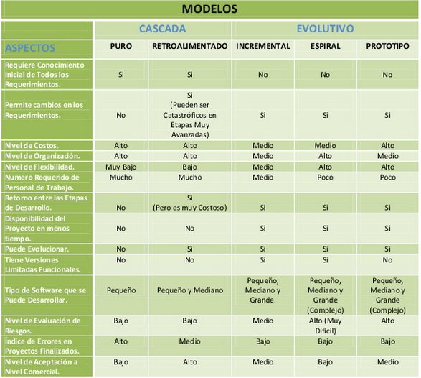
MODELO
 | CASCADA |  | EVOLUTIVO
ASPECTOS | PURO | RETROALIMENTADO | INCREMENTAL | ESPIRAL | PROTOTIPO
requiere conocimiento incial de todos los requerimientos

permite cambios en los requerimientos

nivel de costos

nivel de organización

nivel de flexibilidad

numero requerido de personal de trabajo

retorno entre las etapas de desarrollo

disponibilidad del proyecto en menos tiempo

puede evolucionar

tiene versiones limitadas funcionales

tipo de software q se puede desarrollar

nivel de evaluacion de riesgos

indice de errores en proyectos finalizados

nivel de aceptacion a nivel comercial

